mapa1
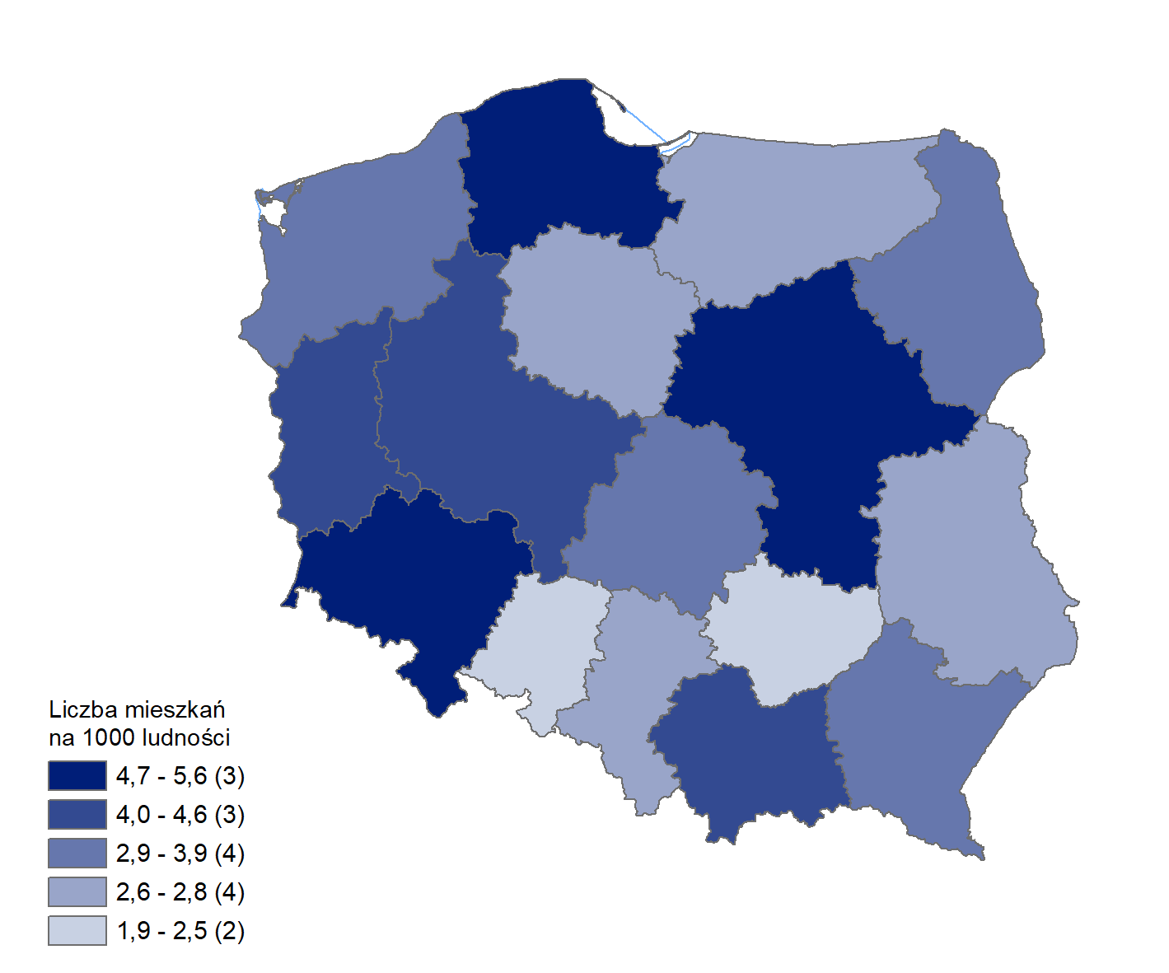
Mieszkania oddane do użytkowania w 1-3 kwartale 2025 r. w przeliczeniu na 1 tys. ludności
Województwo
mazowieckie | 5.6
pomorskie | 5.0
dolnośląskie | 4.8
wielkopolskie | 4.5
lubuskie | 4.1
małopolskie | 4.0
podlaskie | 3.9
zachodniopomorskie | 3.5
podkarpackie | 3.3
łódzkie | 3.1
śląskie | 2.8
kujawsko-pomorskie | 2.7
lubelskie | 2.7
warmińsko-mazurskie | 2.6
świętokrzyskie | 2.5
opolskie | 1.9

wykres 1
Struktura powierzchni użytkowej budynków niemieszkalnych oddanych do użytkowania w 1-3 kwartale 2025 r.
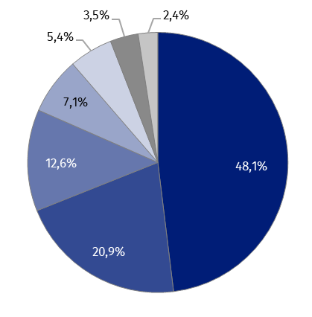
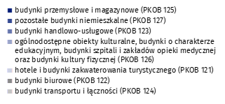
(PKOB 125) budynki przemysłowe i magazynowe | 48.1%
(PKOB 127) pozostałe budynki niemieszkalne | 20.9%
(PKOB 123) budynki handlowo-usługowe | 12.6%
(PKOB 126) ogólnodostępne obiekty kulturalne, budynki o charakterze edukacyjnym, budynki szpitali i zakładów opieki medycznej oraz budynki kultury fizycznej | 7.1%
(PKOB 121) hotele i budynki zakwaterowania turystycznego | 5.4%
(PKOB 122) budynki biurowe | 3.5%
(PKOB 124) budynki transportu i łączności | 2.4%

wykres 2
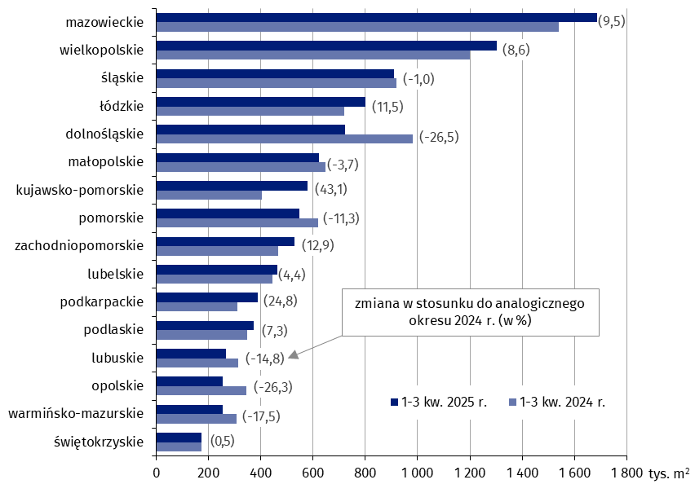
Powierzchnia użytkowa budynków niemieszkalnych oddanych do użytkowania w 1-3 kwartale 2025 r. według województw (tys. m2)
 | 1-3 kw. 2025 r. | 1-3 kw. 2024 r. | Zmiana
świętokrzyskie | 173,634 | 172,838 | (0.5)
warmińsko-mazurskie | 253,190 | 307,057 | (-17.5)
opolskie | 253,987 | 344,697 | (-26.3)
lubuskie | 267,545 | 314,149 | (-14.8)
podlaskie | 374,676 | 349,160 | (7.3)
podkarpackie | 389,468 | 312,161 | (24.8)
lubelskie | 463,452 | 443,730 | (4.4)
zachodniopomorskie | 527,751 | 467,432 | (12.9)
pomorskie | 548,315 | 618,424 | (-11.3)
kujawsko-pomorskie | 578,010 | 403,813 | (43.1)
małopolskie | 622,474 | 646,516 | (-3.7)
dolnośląskie | 722,131 | 981,908 | (-26.5)
łódzkie | 801,044 | 718,612 | (11.5)
śląskie | 909,871 | 919,364 | (-1.0)
wielkopolskie | 1,301,656 | 1,198,769 | (8.6)
mazowieckie | 1,685,183 | 1,539,465 | (9.5)

wykres 3
Powierzchnia użytkowa budynków biurowych oddanych do użytkowania w 1-3 kwartale 2025 r. według województw (tys. m2)
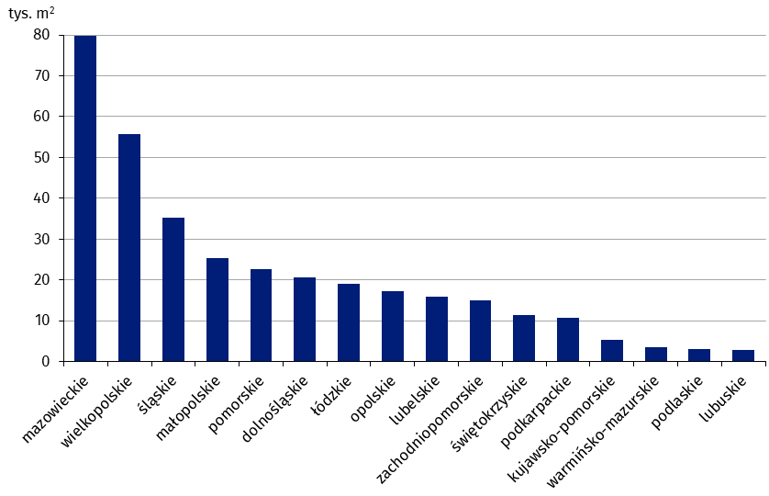
mazowieckie | 79,883
wielkopolskie | 55,702
śląskie | 35,280
małopolskie | 25,393
pomorskie | 22,717
dolnośląskie | 20,663
łódzkie | 19,048
opolskie | 17,210
lubelskie | 15,945
zachodniopomorskie | 14,969
świętokrzyskie | 11,422
podkarpackie | 10,764
kujawsko-pomorskie | 5,272
warmińsko-mazurskie | 3,466
podlaskie | 3,037
lubuskie | 2,754

wykres 4
Powierzchnia użytkowa budynków handlowo-usługowych oddanych do użytkowania w 1-3 kwartale 2025 r. według województw (tys. m2)
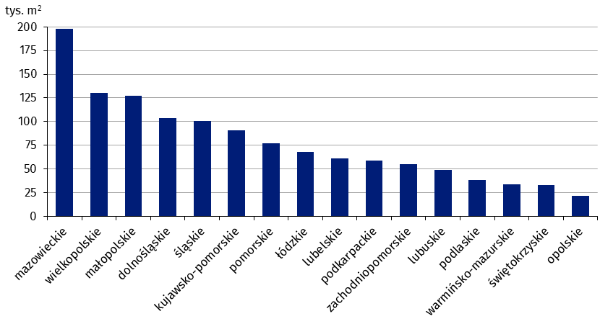
mazowieckie | 197,794
wielkopolskie | 129,969
małopolskie | 127,432
dolnośląskie | 103,422
śląskie | 100,666
kujawsko-pomorskie | 90,806
pomorskie | 77,001
łódzkie | 68,190
lubelskie | 61,280
podkarpackie | 59,067
zachodniopomorskie | 55,206
lubuskie | 48,751
podlaskie | 37,972
warmińsko-mazurskie | 33,598
świętokrzyskie | 33,068
opolskie | 21,369

wykres 5
Powierzchnia użytkowa budynków przemysłowych oddanych do użytkowania w 1-3 kwartale 2025 r. według województw (tys. m2)
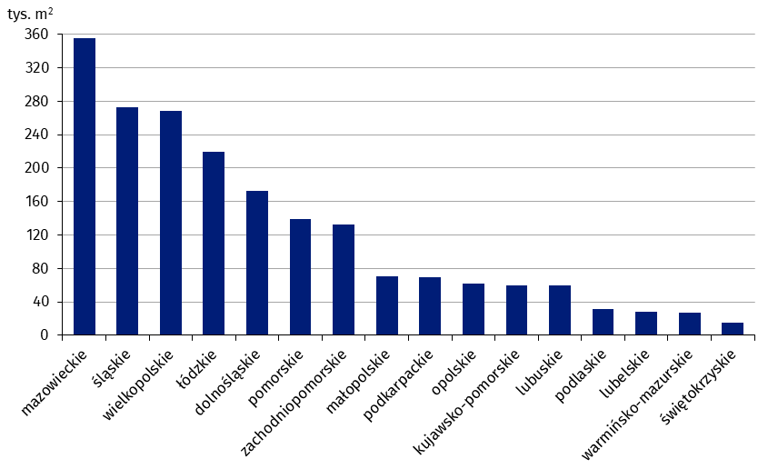
mazowieckie | 354,991
śląskie | 272,340
wielkopolskie | 268,261
łódzkie | 219,512
dolnośląskie | 173,092
pomorskie | 139,075
zachodniopomorskie | 132,580
małopolskie | 70,626
podkarpackie | 69,703
opolskie | 62,375
kujawsko-pomorskie | 60,054
lubuskie | 59,542
podlaskie | 31,545
lubelskie | 27,800
warmińsko-mazurskie | 27,567
świętokrzyskie | 15,402

wykres 6
Powierzchnia użytkowa budynków magazynowych oddanych do użytkowania w 1-3 kwartale 2025 r. według województw (tys. m2)

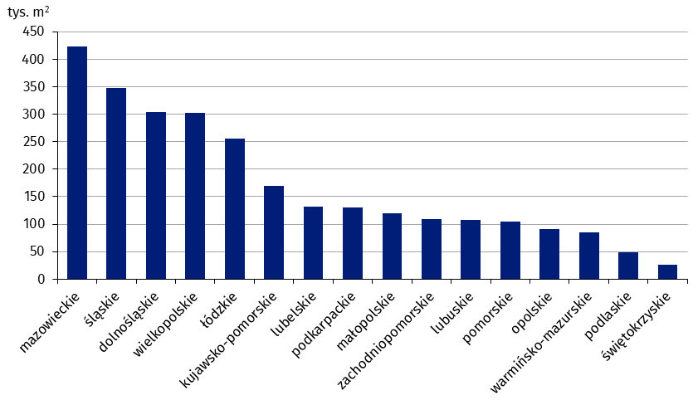
mazowieckie | 423,773
śląskie | 348,038
dolnośląskie | 304,214
wielkopolskie | 303,160
łódzkie | 256,294
kujawsko-pomorskie | 168,984
lubelskie | 131,568
podkarpackie | 130,045
małopolskie | 120,320
zachodniopomorskie | 109,437
lubuskie | 108,075
pomorskie | 104,764
opolskie | 90,771
warmińsko-mazurskie | 85,661
podlaskie | 48,794
świętokrzyskie | 26,588

wykres 7
Powierzchnia użytkowa budynków gospodarstw rolnych oddanych do użytkowania w 1-3 kwartale 2025 r. według województw (tys. m2)
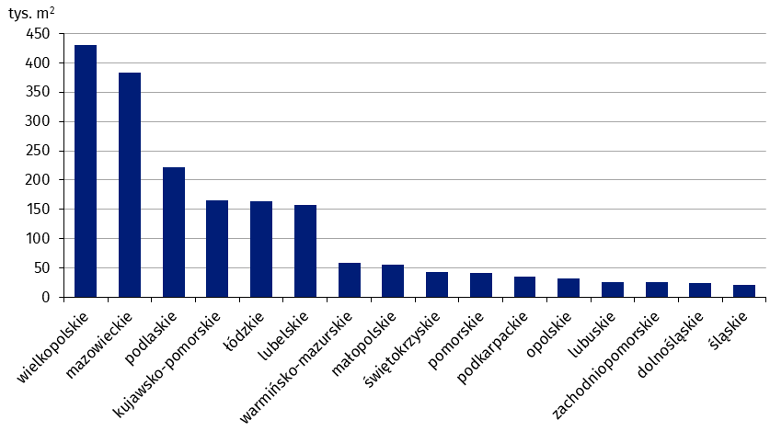
wielkopolskie | 429,966
mazowieckie | 382,638
podlaskie | 221,434
kujawsko-pomorskie | 166,014
łódzkie | 164,027
lubelskie | 157,683
warmińsko-mazurskie | 59,343
małopolskie | 54,977
świętokrzyskie | 43,662
pomorskie | 41,879
podkarpackie | 35,082
opolskie | 31,248
lubuskie | 26,276
zachodniopomorskie | 25,040
dolnośląskie | 23,778
śląskie | 21,444

wykres 8
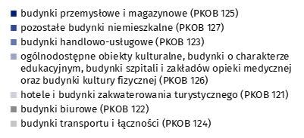
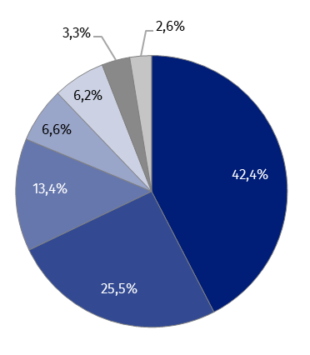
Struktura powierzchni użytkowej nowych budynków niemieszkalnych, na których budowę wydano pozwolenia w 1-3 kwartale 2025 r.

(PKOB 125) budynki przemysłowe i magazynowe | 42.4%
(PKOB 127) pozostałe budynki niemieszkalne | 25.5%
(PKOB 123) budynki handlowo-usługowe | 13.4%
(PKOB 126) ogólnodostępne obiekty kulturalne, budynki o charakterze edukacyjnym, budynki szpitali i zakładów opieki medycznej oraz budynki kultury fizycznej | 6.6%
(PKOB 121) hotele i budynki zakwaterowania turystycznego | 6.2%
(PKOB 122) budynki biurowe | 3.3%
(PKOB 124) budynki transportu i łączności | 2.6%

wykres 9
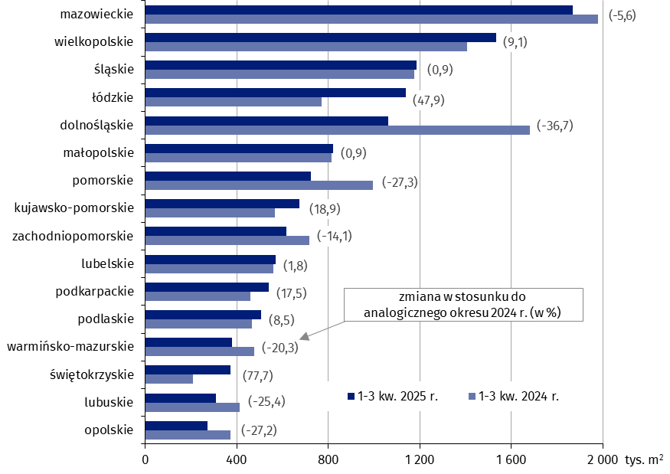
Powierzchnia użytkowa nowych budynków niemieszkalnych, na których budowę wydano pozwolenia w 1-3 kwartale 2025 r. według województw (tys. m2)
 | 1-3 kw. 2024 r. | 1-3 kw. 2025 r. | Zmiana
opolskie | 372,971 | 271,583 | (-27.2)
lubuskie | 413,824 | 308,760 | (-25.4)
świętokrzyskie | 209,862 | 372,924 | (77.7)
warmińsko-mazurskie | 475,134 | 378,550 | (-20.3)
podlaskie | 466,839 | 506,617 | (8.5)
podkarpackie | 459,673 | 540,233 | (17.5)
lubelskie | 560,729 | 571,084 | (1.8)
zachodniopomorskie | 716,559 | 615,471 | (-14.1)
kujawsko-pomorskie | 567,657 | 674,851 | (18.9)
pomorskie | 996,135 | 724,246 | (-27.3)
małopolskie | 814,319 | 822,014 | (0.9)
dolnośląskie | 1,679,938 | 1,063,311 | (-36.7)
łódzkie | 769,571 | 1,137,982 | (47.9)
śląskie | 1,176,366 | 1,187,089 | (0.9)
wielkopolskie | 1,406,589 | 1,534,824 | (9.1)
mazowieckie | 1,979,035 | 1,868,577 | (-5.6)

